Nhập thông tin ứng viên
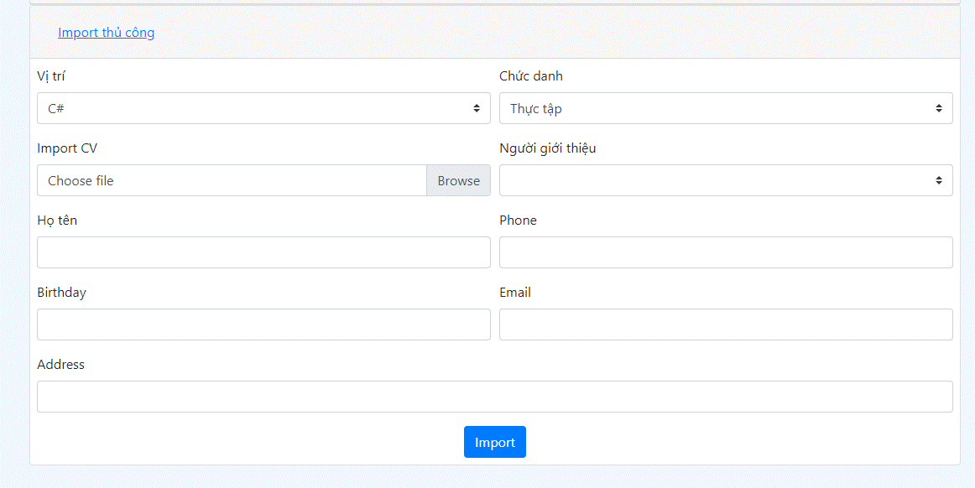

Sau khi import, hiển thị thông tin tại màn hình danh sách ứng viên(có thể sửa, xóa, tìm kiếm ứng viên)
 | CHỨC DANH | VỊ TRÍ | HỌ TÊN | NGÀY SINH | ĐỊA CHỈ | SỐ ĐIỆN THOẠI | EMAIL | NGUỒN | CV

Lọc ứng viên
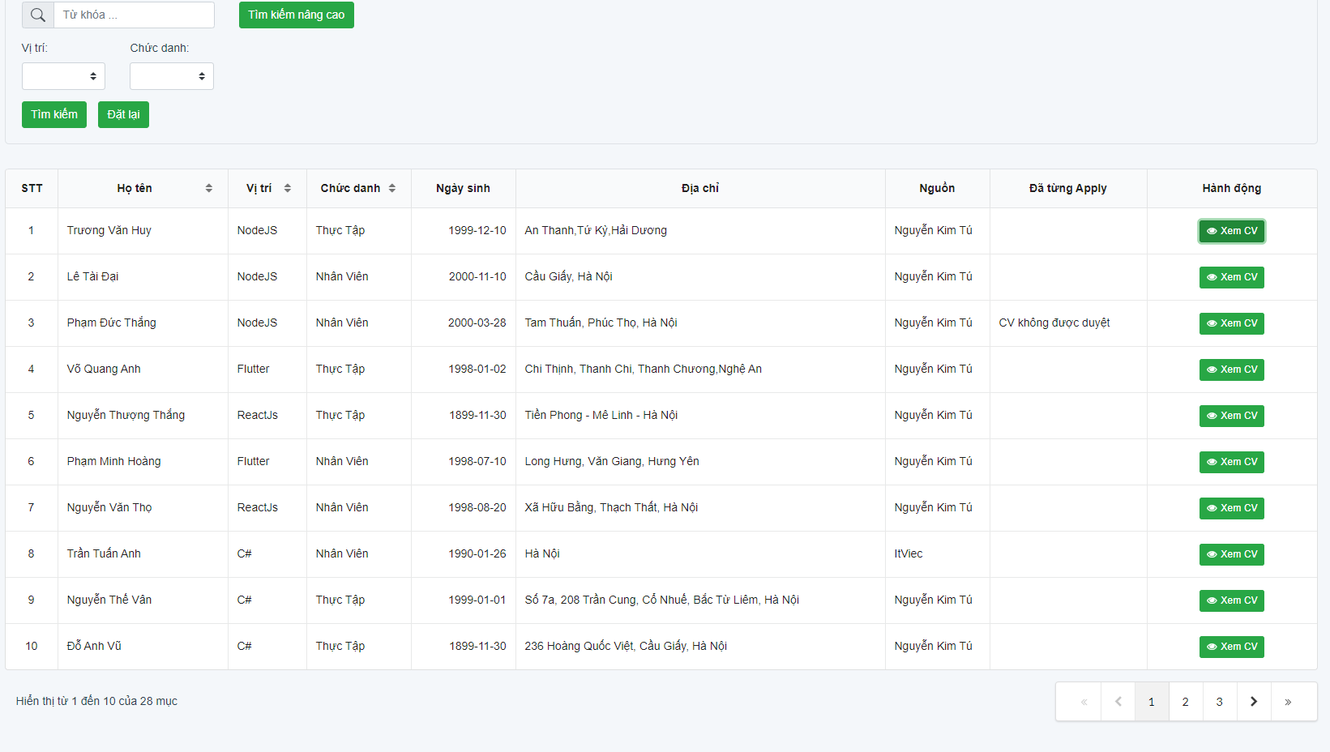
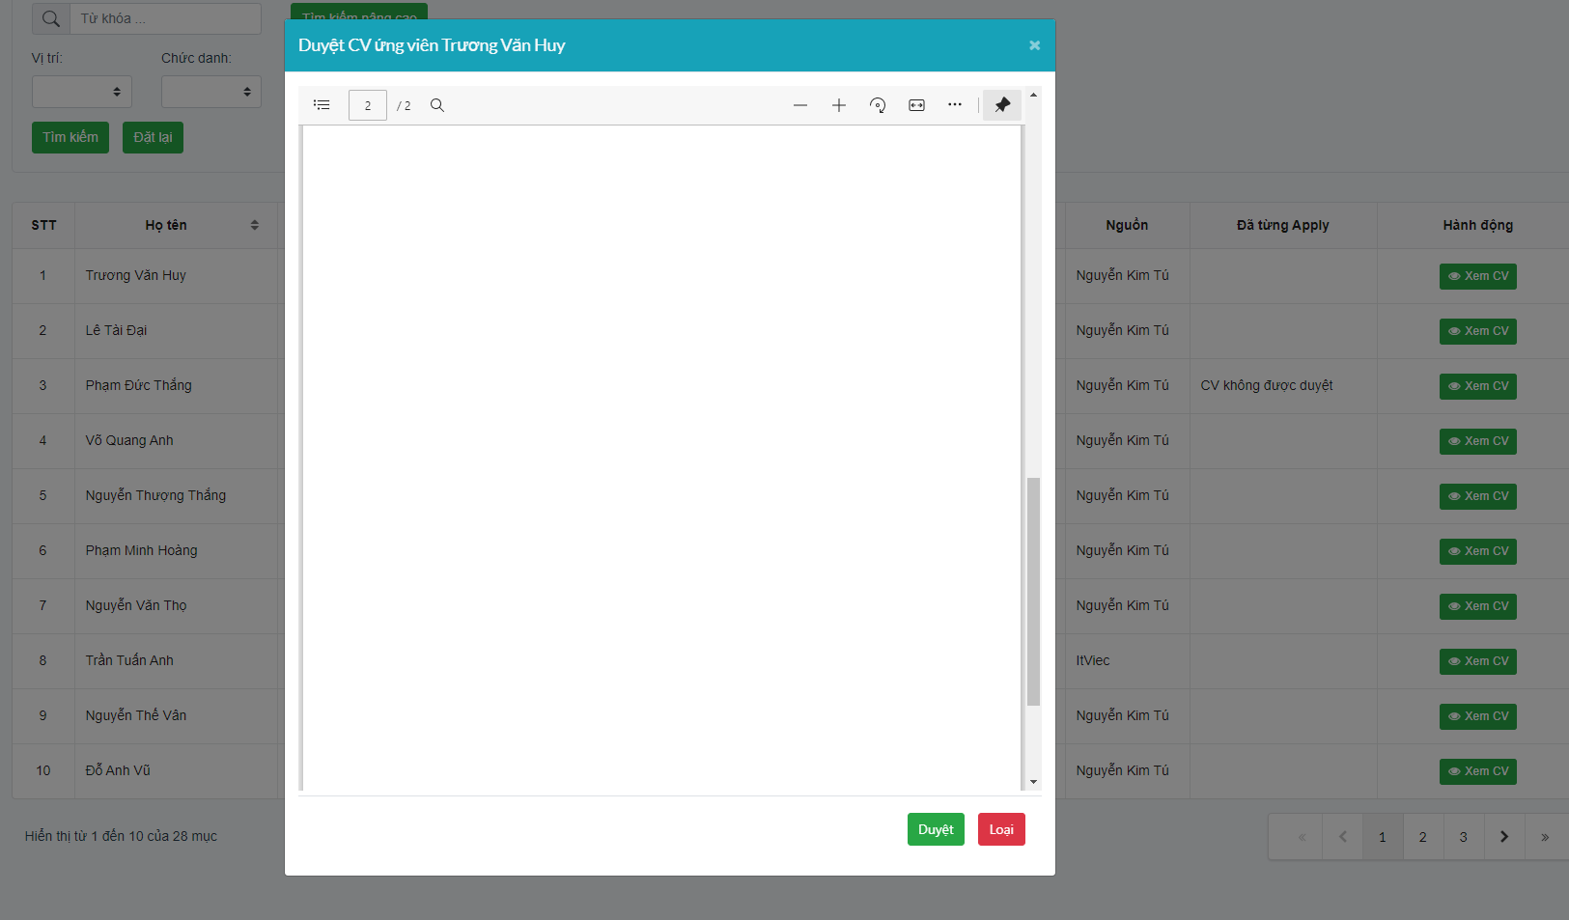
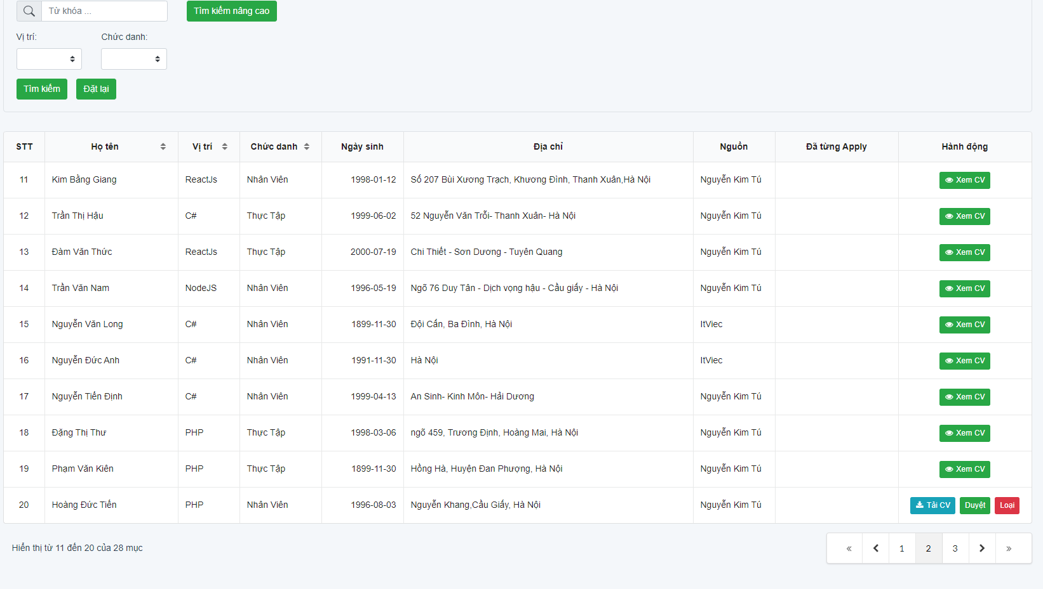
Yêu cầu | Tất cả table đều có thể search, filter hoặc order

 | 1. Hiển thị list danh sách các ứng viên cần duyệt cv gồm thông tin

 |  | ID | CHỨC DANH | VỊ TRÍ | HỌ TÊN | NGÀY SINH | ĐỊA CHỈ | NGUỒN | ĐÃ TỪNG APPLY | DUYỆT/LOẠI |  |  |  | Các trạng thái | 0: Nhận CV
 |  |  |  |  |  |  |  |  |  |  |  |  |  |  | 1: Loại CV
 | Khi click vào ID có thể view CV trực tiếp |  |  |  |  |  |  |  |  |  |  |  |  |  | 2: Duyệt CV
 | Nếu đã từng Apply thì khi click vào có thể xem lý do loại lần trước |  |  |  |  |  |  |  |  |  |  |  |  |  | 3: Mời test
 | Loại => xóa logic, lưu lại lý do "CV k đạt yêu cầu" |  |  |  |  |  |  |  |  |  |  |  |  |  | 4: Test OK
 | Duyệt => chuyển thông tin sang màn hình liên lạc |  |  |  |  |  |  |  |  |  |  |  |  |  | 5: Mời PV V1
 |  |  |  |  |  |  |  |  |  |  |  | Tạo nội dung mail |  |  | 6: Pass V1
 | 2. Hiển thị list danh sách các ứng viên đã duyệt OK |  |  |  |  |  |  |  |  |  |  |  |  |  | 7: Mời PV V2
 |  |  |  |  |  |  |  |  |  |  |  |  |  |  | 8: Pass V2
 |  | Check all |  |  |  |  |  |  |  |  |  |  |  |  | 9: Đã gửi offer
 |  | ID | CHỨC DANH | VỊ TRÍ | HỌ TÊN | SỐ ĐIỆN THOẠI | LIÊN Hệ ĐƯỢC? | THỜI GIAN PV | Địa điểm PV | Note | TRẠNG THÁI | ĐIỂM BÀI TEST | Hành động |  | 10: Đã nhận offer
 |  |  |  |  |  |  |  |  |  |  |  |  | preview mail / Update |  | 11: Từ chối offer
 |  |  |  |  |  |  |  |  |  |  |  |  |  |  | 12: Đã gửi form
 |  |  |  |  |  |  |  |  |  |  |  |  |  |  | 13: All OK
 |  | Khi click vào ID có thể view CV trực tiếp
 |  | LIÊN Hệ ĐƯỢC? | khởi tạo là chưa, sau khi liên hệ đc thì user update lại là đã hoặc k liên hệ đc (3 trạng thái)
 |  | TRẠNG THÁI | tham khảo bảng "Các trạng thái"
 |  | Tạo nội dung mail | tham khảo chức năng : |  | Gửi mail mời ứng viên PV

 |  | UPDATE | button update sau khi thay đổi trạng thái của ứng viên
 |  |  | nếu update thành trạng thái 1 thì lưu lại trạng thái OK gần nhất của ứng viên vào lý do loại
 |  |  |  |  |  |  |  | ` |  | `

